モバイル通信の場合
PassPRNTをインストールする

 | (1)AppStoreから PassPRNT を インストールする

 | (2)PassPRNTを開き、「検索」ボタンを押下。

 |  | Bluetoothの許可を聞かれたら、「OK」にする

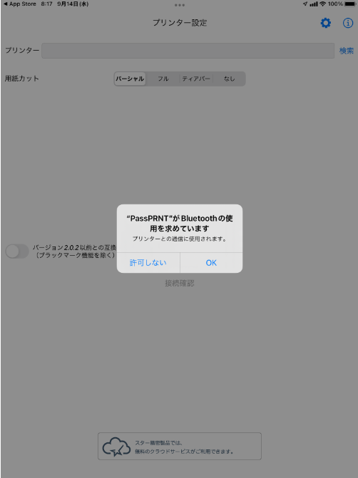

 | (3)検索押下しても、何も表示されない。
 |  | →BACKで戻る



 | (4)設定の「バージョン2.02以前との互換モードを有効にする」を有効にする（青くする）
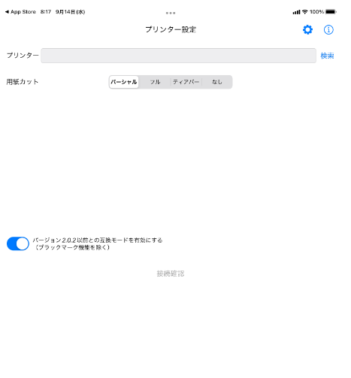

 | (5)検索を押下すると、インターフェイス選択のポップアップでるので「BLE」をタップ

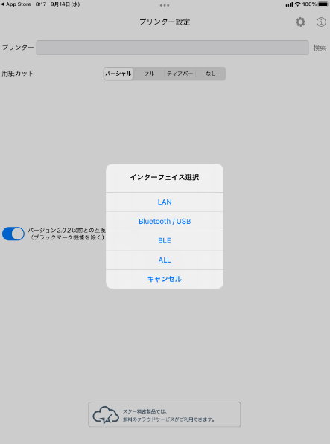

 | (6)検索押下で、プリンタが表示されるので選択する

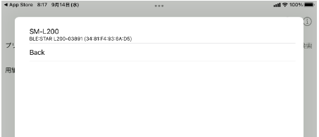

 |  | →成功が表示されたら、OKボタンを押下する。

検索しても、何も表示されなかったら、「BACK」で戻り、再度「BLE」で検索しなおす。
注意．何度もやらないと表示されないことがあります。
何度やってもプリンタが出てこない場合は、WIFI接続でやる必要があります
→Wifi接続時のシートを参照してください。

 | (7)プリンタの検索ができたら、バージョン2.02以前の互換モードを無効に戻す

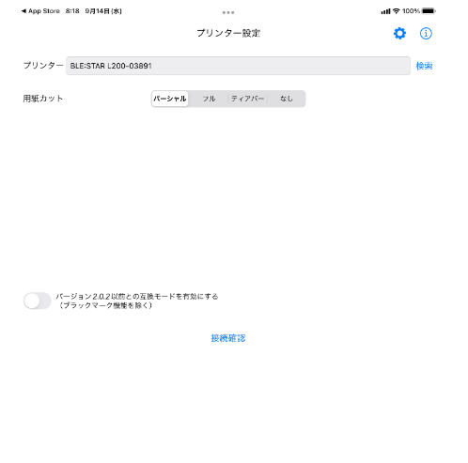

2.02以前を有効にしていると、印刷時にエラーになることがあります。

Wifi接続時
PassPRNTアプリでプリンタ検索しても何も出てこない。
（他のiPadから、そのプリンタは検索可能）

■対応
 | AppStoreからPassPRNTを再インストールし、Bluetoothやローカルネットワークが有効になるように権限を付与する。
 | Wi-Fiでやった方がよい。（下にハードコピーあり）

■確認
 | PassPRNTがローカルネットワークの権限が有効でないと検索できない（推測）

 |  | 設定→PassPRNTを確認

 | 【検索不可能な時】ローカルネットワークが存在しない |  | 【接続可能な時】ローカルネットワークが有効
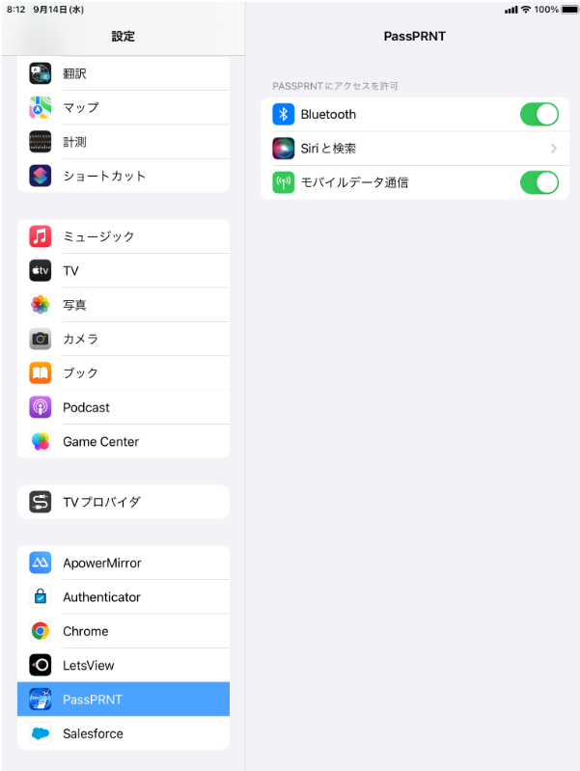
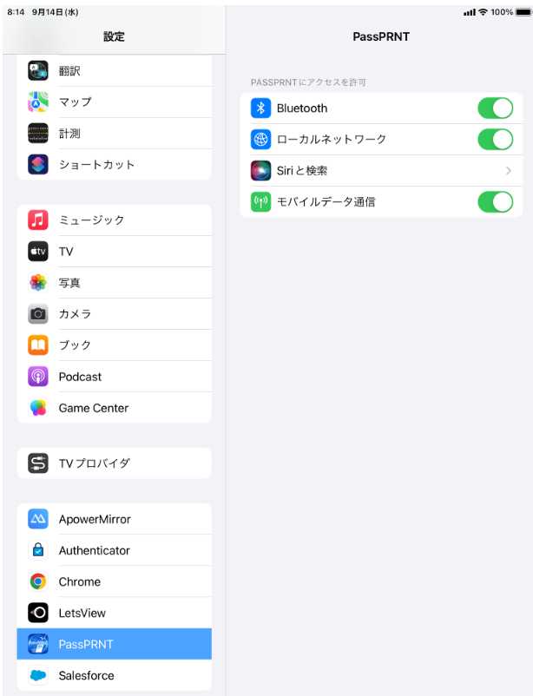

ローカルネットワークがない

設定→プライバシー→ロカールネットワークにもPassPRNTが存在しない（検索可能な時は、ここにもPassPRNTがいる）
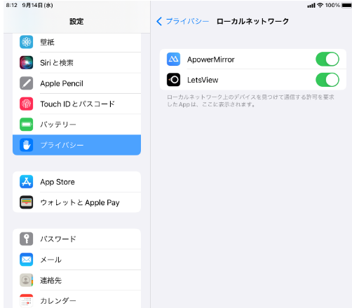

ローカルネットワークがないと
プリンタが検索しても出てこない

■再インストール

 | (1)PassPRNTを長押しして、｢Appを削除」を押下して削除する。

 | (2)App Store より、PassPRNTを再インストールする。

 |  | Star PassPRNT で検索

 | (3)PassPRNTを開き、「検索」ボタンを押下。

 |  | Bluetoothの許可を聞かれたら、「OK」にする

 | (4)検索押下しても、何も表示されない。
 |  | →BACKで戻る

 | (5)設定の「バージョン2.02以前との互換モードを有効にする」を有効にする（青くする）

 | (6)検索を押下すると、ポップアップでるので「ＡＬＬ」で検索

 | (7)ローカルネットワーク上のデバイスの検索およに接続を「OK」にする
 |  | ※このタイミングでローカルネットワークの許可が聞かれなかったら、再度、Wifiに切り替えて、(1)から実施する。
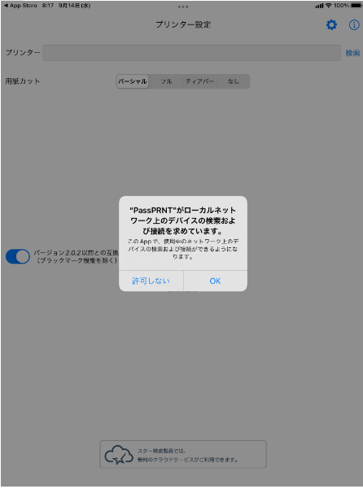

 | (8)検索押下で、プリンタが表示されるので選択する

 | (9)プリンタの検索ができたら、バージョン2.02以前の互換モードを無効に戻す

